施工６
様式 番号 | 書類名称 | 提出部数 |  | 提出時期 |  |  | 摘 要 | 目次へ
 |  | 数量 | 種類 | 契約後 | 施工中 | 完成時
【電子マニフェストの関連書類】
（適用時期：令和４年４月１日以降公告する案件に適用）
産業廃棄物の処理に関する特記仕様書（抜粋）
第３条 第１条に規定する電子マニフェストを用いた産業廃棄物の処理が困難な場合は、次に定めるときとする。
（１）電気通信回線の故障、天災など、やむを得ない事由により、紙マニフェストを交付しなければ
当該産業廃棄物の処理ができないと認められるとき。
（２）設計上発生することが想定されていない種類の産業廃棄物が発生し、紙マニフェストを交付
しなければ当該産業廃棄物の処理ができないと認められるとき。
電子マニフェスト未使用の受注者へのペナルティ
（1）大阪市競争入札参加停止措置要綱に基づく競争入札参加停止措置
「契約違反」として、２月の停止措置とする
（2）工事成績評定の減点
監督職員からの文書による改善指示に従わなかったとして、工事成績評定で4点減点とする

参考15 | 紙マニフェストの交付に関する承諾願い | １ |  |  | ○ |  | ・様式－１ ・特記仕様書第３条に該当する場合に提出
参考16 | 紙マニフェストの交付に関する報告書 | １ |  |  | ○ |  | ・様式－２ ・特記仕様書第３条に該当する事象が解消された場合に提出
参考17 | 紙マニフェストの交付に関する顛末書 | １ |  |  | ○ |  | ・様式－３ ・特記仕様書第１条に従わず、監督職員の承諾を得ることなく紙マニフェストの交付により処理を行った場合
【大気汚染防止法（石綿飛散防止）・石綿予防規則の関連書類】
（解体等工事に係る事前調査書面の様式は環境局HPを参照）
https://www.city.osaka.lg.jp/kankyo/page/0000060970.html
■工事開始前の石綿の有無の調査と届出について 大気汚染防止法及び石綿障害予防規則等に基づき、工事開始前に石綿の有無の調査を行い、すみやかに「解体工事等に係る事前調査説明書面」により発注者に報告してください。なお、令和５年10月１日以降に着工する工事から、事前調査は「建築物石綿含有建材調査者」が行う必要がありますので、ご注意下さい。 また、工事開始前に事前調査の結果の概要等を電子システム（石綿事前調査結果報告システム）で、所轄労働基準監督署長及び所轄自治体に届出を行い、届出が完了したことを書面等により報告してください。 石綿事前調査結果報告システム https://www.ishiwata-houkoku.mhlw.go.jp （１回の操作で労働基準監督署と自治体の両方に報告が可能です） なお、電動工具等を用いて石綿等が使用されている可能性がある壁面等に、穴を開ける作業（足場等を設置するために行う軽微な穿孔作業等を含む）は、「特定粉じん搬出等作業」に該当するため、穿孔等の作業前に事前調査を実施し、石綿等が使用されていることが判明した場合は、適切な工法で穿孔作業等を行ってください。

－ | 解体等工事に係る事前調査書面 | ２ |  | ○ (作業開始前) |  |  | ・建築物や工作物を解体・改造・補修する場合に提出 ・石綿に係る事前調査の結果について、作業開始前（届出対象特定工事の場合は工事開始の14 日前まで）に書面による説明が必要
－ | 石綿の除去等に係る作業計画書 | １ |  | ○ (作業開始前) |  |  | ・大気汚染防止法施行規則第16 条の4 第一号 ・石綿予防規則第４条第２項 ・レベル３建材の場合でも提出要
－ | 石綿の除去等に係る作業完了報告書 | ２ |  |  | ○ (作業完了時) |  | ・大気汚染防止法18条の23 ・レベル３建材の場合でも提出要

注意２
(2) 電子マニフェストの使用について | 目次へ
ア 電子マニフェストの手続き全般について
(ｱ) 工事で発生した産業廃棄物の処理を委託する場合は、産業廃棄物の処理に関する
特記仕様書（以下「特記仕様書」という。）第１条の規定により必ず電子マニフェ
ストを使用すること。
(ｲ) 産業廃棄物処理の関係者（受注者、収集運搬業者、処分業者）において電子マニ
フェストに未加入の者がいる場合、速やかに加入又は加入を指導するなどの方法に
より、電子マニフェストによる産業廃棄物の処理ができる体制を整えること。
(ｳ) 特記仕様書第２条に規定している書類の写しについては、施工計画書に添付して
監督職員に提出すること。
(ｴ) 前項で提出した書類の内容に変更（処分業者の追加・変更等）が生じる場合は、
変更した書類の写しを監督職員に提出すること。
(ｵ) 特記仕様書第３条に該当する場合は、第４条の規定より紙マニフェストの交付に
ついて事前に様式－１を提出し、監督職員の承諾得ること。
(ｶ) 前項で報告した内容に変更が生じる場合は、事前に様式－１を再度提出し、監督
職員の承諾を得ること。
(ｷ) 特記仕様書第３条に該当する事象が解消された場合、その事象が解消された日以
降に発生する産業廃棄物については特記仕様書第５条の規定により電子マニフェス
トを用いて処理を行い、様式－２により監督職員に報告を行うこと。

イ 顛末書について
監督職員の事前承諾無しに受注者が紙マニフェストを使用した場合、顛末書（様式
－３）の提出等を行うこと。

産業廃棄物の処理に関する特記仕様書（抜粋）
第３条 第１条に規定する電子マニフェストを用いた産業廃棄物の処理が困難な場合は、次に定めるときとする。
（１）電気通信回線の故障、天災など、やむを得ない事由により、紙マニフェストを交付しなけ
れば当該産業廃棄物の処理ができないと認められるとき。
（２）設計上発生することが想定されていない種類の産業廃棄物が発生し、紙マニフェストを
交付しなければ当該産業廃棄物の処理ができないと認められるとき。
電子マニフェスト未使用の受注者へのペナルティ
（1）大阪市競争入札参加停止措置要綱に基づく競争入札参加停止措置
「契約違反」として、２月の停止措置とする
（2）工事成績評定の減点
監督職員からの文書による改善指示に従わなかったとして、工事成績評定で4点減点とする

注意12－２
(12)年度分割における部分払等の算定例１の続き

≪次年度第２回部分払金額(H)の算出内訳≫(参考)

【算出の構成イメージ図】（単位：百万円）

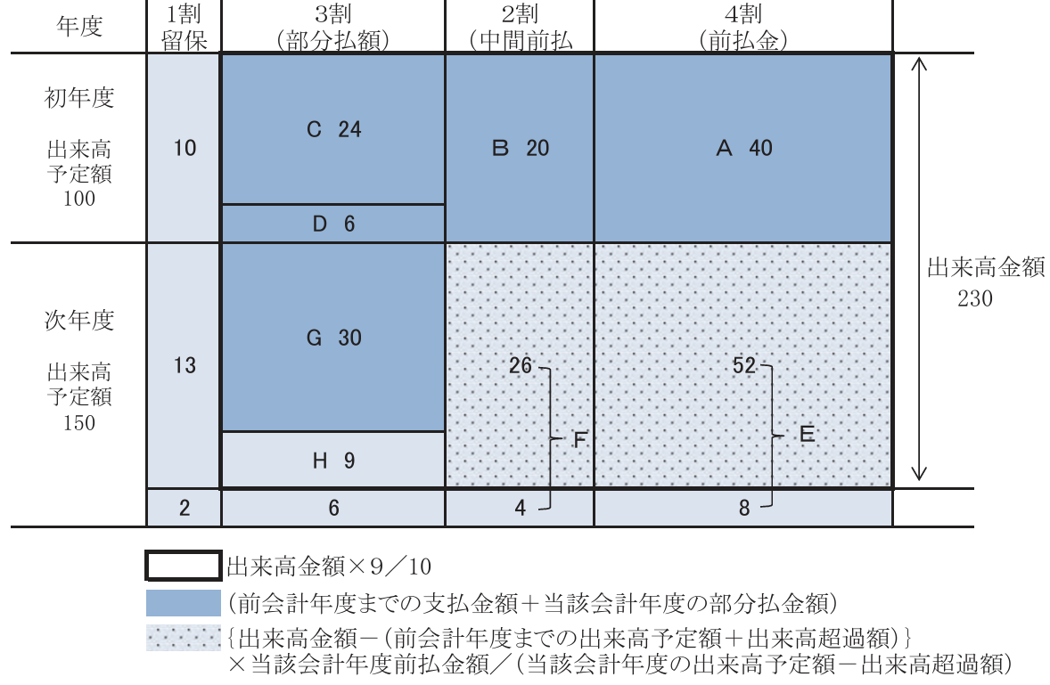

【算出の内訳】 |  |  | （単位：円）
 | ①当該会計年度の出来高予定額 | 150,000,000
 | ②出来高超過額(注) | 0
 | ③当該会計年度の前払金額 | 90,000,000 |  | ←Ｅ＋Ｆ
 | ④前払率 （③÷（①－②）） | 0.6
 | ⑤出来高金額 | 230,000,000
 | ⑥九分金額 （⑤×9／10） | 207,000,000
 | ⑦前会計年度までの出来高予定額 | 100,000,000
 | ⑧前払金精算額 （｛⑤－（⑦＋②）｝×④） | 78,000,000
 | ⑨既受領金額 （ａ＋ｂ） | 120,000,000
 | ａ前会計年度までの支払い金額 | 90,000,000 |  | ←Ａ＋Ｂ＋Ｃ＋Ｄ
 | ｂ当該会計年度の部分払金額 | 30,000,000 |  | ←Ｇ
 | ⑩差引残金額 （⑥－⑧－⑨） | 9,000,000
 | （部分払限度額）
 | ⑪今回請求金額 | 9,000,000 |  | ←Ｈ
 | (注) 前会計年度末における出来高超過額について、当該会計年度の当初に部分払した場合記入

注意13－２
(13)年度分割における部分払等の算定例２の続き

≪次年度第３回部分払金額(H)の算出内訳≫(参考)

【算出の構成イメージ図】（単位：百万円）

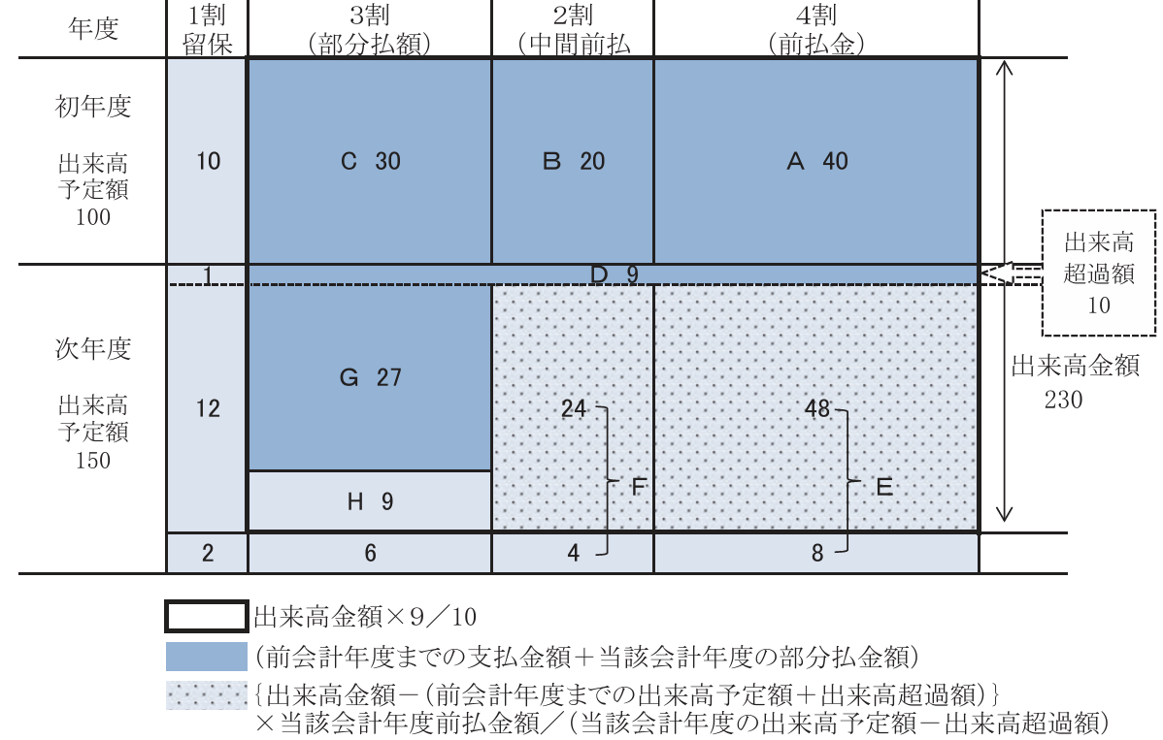

【算出の内訳】 |  |  | （単位：円）
 | ①当該会計年度の出来高予定額 | 150,000,000
 | ②出来高超過額(注) | 10,000,000
 | ③当該会計年度の前払金額 | 84,000,000 |  | ←Ｅ＋Ｆ
 | ④前払率 （③÷（①－②）） | 0.6
 | ⑤出来高金額 | 230,000,000
 | ⑥九分金額 （⑤×9／10） | 207,000,000
 | ⑦前会計年度までの出来高予定額 | 100,000,000
 | ⑧前払金精算額 （｛⑤－（⑦＋②）｝×④） | 72,000,000
 | ⑨既受領金額 （ａ＋ｂ） | 126,000,000
 | ａ前会計年度までの支払い金額 | 90,000,000 |  | ←Ａ＋Ｂ＋Ｃ
 | ｂ当該会計年度の部分払金額 | 36,000,000 |  | ←Ｄ＋Ｇ
 | ⑩差引残金額 （⑥－⑧－⑨） | 9,000,000
 | （部分払限度額）
 | ⑪今回請求金額 | 9,000,000 |  | ←Ｈ
 | (注) 前会計年度末における出来高超過額について、当該会計年度の当初に部分払した場合記入

